상품제안서
아이리버 탁상용 회전 무선 선풍기 DF-1806A | 상품코드: F24130

 |  |  |  |  |  |  | 02-412-0044 | www.easy1.co.kr
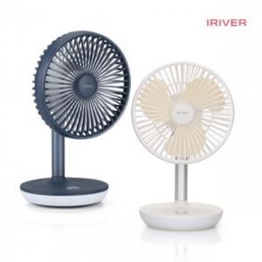

【상세/제작정보】

【인쇄/포장옵션】 | 레이저 / 포장지포장

【공급단가】 | 수량 | 50~ | 100~ | 300~ | 500~ | 1,000~
*VAT별도 | 단가 | 35,880원 | 35,320원 | 34,500원 | 33,120원 | 31,740원

【상품 URL】 | http://www.easy1.co.kr/src/goods_detail.php?gdno=24130

